상품제안서
65W PD/PPS 컴팩트 고속 스마트 보조배터리 allo200PPS [20000mAh] | 상품코드: F31576

 |  |  |  |  |  |  | 02-412-0044 | www.easy1.co.kr
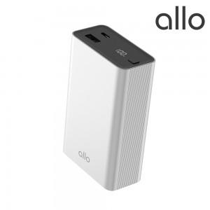

【상세/제작정보】

【인쇄/포장옵션】 | 레이저, 풀칼라 / 포장지포장

【공급단가】 | 수량 | 30~ | 50~ | 100~ | 300~ | 500~
*VAT별도 | 단가 | 47,200원 | 46,400원 | 45,600원 | 44,800원 | 44,000원

【상품 URL】 | http://www.easy1.co.kr/src/goods_detail.php?gdno=31576

